課題①クリエイティブ要因分析
課題①クリエイティブ要因分析
■前提
WEB広告での販売の仕組みとして、SNSやWEBサイト等に表示された広告に興味を持ったユーザーが、
広告をタップ（クリック）して、そこから商品を購入することで売上になります。
つまり、広告を出している企業としては、
広告がたくさんタップされ、なおかつタップした多くのユーザーに商品を購入していただけるのがベストな状態です。
これを前提として以下の設問に回答してください。

【設問1】
以下の広告を配信した結果、平均よりも多くタップされたものの、商品購入にはいたりませんでした。


この広告をタップすると、以下のページにアクセスします。
https://perfectbhcare.com/hyalodeep/b022002_1081.html?ad_id=no&item_id=no&redirect=no


①平均よりも多くタップされたものの、商品購入にはいたらなかった原因を記載してください。
＜回答欄＞ ▼平均より多くタップされた理由 「いいね！が止まらない」「1500万枚が完売」といった言葉で、人気商品だと感じさせています。何が話題なのか気になり、詳しく見たくなる広告です。 また、最後が「〜化粧品とは？」となっていて商品名が出ていないため、答えを知りたくてタップする人もいると思います。画像もインスタの投稿のように見えるので、広告だと気づかず自然に目に入りやすい点も理由の一つです。 ▼購入に至らなかった理由 タップした人の中には、商品を買いたい人だけでなく、「何が流行っているのだろう」と気になっただけの人も多かったと考えます。広告では目元の悩みや商品の使い方が伝わらず、LPを見て初めて目元用のパッチだと分かり、自分には必要ないと感じて離れた可能性があります。 また、「40代女性に大人気」と伝えている一方、画像の女性は若く見えます。ターゲットとしている40代の人が、自分向けの商品だと感じにくかった点も気になります。

②上記を踏まえて、広告をどのように変更すべきかを回答してください。
また、なぜそのように修正するのかの理由も記載してください。
広告は全て作りかえても一部だけ変更するのでも構いません。
＜回答欄＞ ▼変更後のテキストと画像のイメージ 【テキスト】 40代の目元の乾燥小ジワが気になる方へ 貼って寝るヒアルロン酸パッチが話題 【画像】 インスタ投稿風の見せ方と「いいね」の表示は残します。人物は40代くらいの女性に変更し、目元にパッチを貼っている様子が分かる写真にします。「累計1500万枚突破」の表示は補足として端に小さく入れます。 ▼変更する理由 今の広告はタップされているため、見せ方を大きく変える必要はないと考えます。一方で、誰のどんな悩みに向けた商品なのかが分かりにくいので、目元の乾燥小ジワを明記します。 また、実際の使用シーンを見せることで、商品を知らない人にも使い方が伝わるようにします。広告を見た段階で商品の内容をある程度伝え、LPに移動してから「思っていたものと違う」と感じる人を減らす狙いです。

【設問2】
以下の広告を配信した結果、ほぼタップされませんでしたが、タップした人はほぼ全員が商品を購入しました。


この広告をタップすると、以下のページにアクセスします。
https://www.hyalodeep.com/pc/index_306_248.htm?ad_id=no&item_id=no&redirect=no
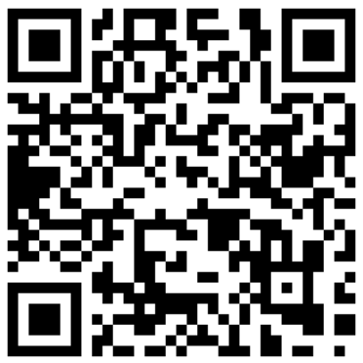

①ほぼタップされなかったがタップした人はほぼ全員が商品を購入した理由を記載してください。
＜回答欄＞ ▼ほぼタップされなかった理由 「公式サイト」「北の快適工房がお届けする」と書かれているため、広告だとすぐに分かり、ニュースを読んでいる人には流されやすい見せ方です。また、「ヒアロディープパッチ」という商品名だけでは、何に使う商品なのかが伝わりません。「翌朝ルンルン気分に」も具体的な悩みとのつながりが弱く、続きを見たいと思うきっかけになりにくいと感じます。 ▼タップした人がほぼ全員購入した理由 商品名や特徴が広告に書かれているため、タップする人は、もともと商品を知っている人や目元のケアに関心がある人に絞られていた可能性があります。広告とLPで伝えている内容にも大きなズレがなく、タップした人の期待に合っていたため、購入につながったと考えます。

②上記を踏まえて、広告をどのように変更すべきかを回答してください。
また、なぜそのように修正するのかの理由も記載してください。
広告は全て作りかえても一部だけ変更するのでも構いません。
＜回答欄＞ ▼変更後のテキストと画像のイメージ 【テキスト】 目元の小ジワ、いつものケアだけで大丈夫？ 貼って使うヒアルロン酸パッチ 【画像】 目元にパッチを貼っている女性の写真を中心にします。横にパッチの針部分が分かる拡大イメージを添え、商品パッケージは右下に小さく配置します。 ▼変更する理由 今の広告はタップ数が少ない一方、タップした人の購入率は高いため、商品に関心を持つ人には内容が伝わっていると考えます。商品の特徴を大きく変えるより、まずは広告を見た人が自分の悩みと結びつけやすい言葉に変えたいです。 「目元の小ジワ」と悩みを示し、ヒアルロン酸パッチという商品内容も伝えることで、興味のある人が続きを確認しやすくします。画像では使用場面とパッチの特徴を見せ、商品を知らない人にも何の広告か分かるようにします。

●このテスト回答にかかった時間をお教えください
（ 時間 分）

課題②広告作成
課題②広告作成
■課題概要
SmartNews（スマホアプリ）で配信する「レスポンス広告」を作成します。

今回作成するSmartNews広告は、下記のようなテキスト＋画像の形式の広告です。

下記のように一般的なニュースの見出し間に挟まるような形で配信されます。
見え方はアプリをダウンロードしてスマートフォンの実機で確認して下さい。背景色は設定によります。


広告を見て興味を持った方がタップ（クリック）すると、
下記URLのような商品を紹介・販売するWEBページ（＝LP)にアクセスする仕組みです。
https://lp.kaitekikobo.jp/lp/lidkirara/line/b027001_1907.html?ad_id=no&item_id=no&redirect=no
■そもそも広告とは？
広告は一般的に「イメージ広告」と「レスポンス広告」の大きく２つに分かれています。
イメージ広告はその名の通り、商品や企業の「認知度アップ」「イメージアップ」のために行う広告です。
そのため「良い印象を持ってもらう」ことが最も重要になります。
例えば「肌が私に自信をくれる（Kanebo／トワニー）」「レディにしあがれ（資生堂／マキアージュ）」というような広告文などが挙げられます。
一方、当社が主に使用しているのはイメージ広告ではなく、レスポンス広告です。
レスポンス広告は広告を見た人にそのまま直接「注文」してもらうための広告です。そのため「今、注文したいと思ってもらうこと」が重要です。
今回の課題では、広告からまず記事のような形式のWEBページに飛び、商品自体への興味やWEBページの続きに興味を持ってもらって、
最終的には商品の公式WEBページへ飛んでもらい、ご注文いただく流れになります。
ニュース媒体のSmartNewsを見ているユーザーの気持ちを意識して、「注文」につながるような「レスポンス広告」を作成してください。
■SmartNews 広告作成ルール
広告を構成する要素は下記の2点です。例をご覧ください。
①文字数：全角35文字以内、15文字で改行
②画像サイズ：横長1200×628ピクセル

【設問】
①以下のWEBページに向けて広告を作成してください。


https://lp.kaitekikobo.jp/lp/lidkirara/line/b027001_1907.html?ad_id=no&item_id=no&redirect=no

※注意点
・あなたの実力が判断できないため飛び先のWEBページ（＝LP)の画像は広告画像として引用しないでください。
・LPに使用されている画像以外であれば著作権を気にせずご使用頂いて構いません。
・もし商品の画像を使用したい場合は、別途お渡ししている画像を使用してください。
・暴力的表現/性的表現/過度に不快な画像/ビフォーアフター写真は不可です。
・画像加工に使用するソフトに指定はありません。（おすすめのソフト：Canva , photoshopなど）

広告作成ルール内の広告例のようにレイアウトした上で、広告全体を画像にして以下の回答欄に挿入してください。
＜回答欄＞

②なぜこのような広告にしたのか、意図を文章で記入してください。省略せずにあるだけ全て記載してください。
＜回答欄＞ ターゲットは、まぶたのたるみが気になり、「以前より二重の幅が狭くなった」「目元が重く見える」と感じている40〜60代の女性です。 SmartNewsでは、ユーザーはニュースを読むことが目的なので、広告をじっくり見てもらえるとは限りません。そのため、見出しは「まぶたが重くて二重が消えた」とし、日頃感じている悩みを短く伝える形にしました。「たるみ」といった説明的な言葉よりも、二重の変化を直接表現したほうが、自分のこととして気づいてもらいやすいと考えたためです。 2行目は、LPで紹介されている塗った直後のハリ感に注目し、「塗った瞬間ピンッ！」という表現にしました。悩みを示すだけでなく、使うことでどのような変化を期待できるのかを伝え、続きを見てもらう狙いです。「まぶた専用」という言葉も入れ、一般的な顔用クリームとは違う商品だと分かるようにしています。 画像は、LPの画像やビフォーアフターを使わず、まぶたのイラストと上向きの矢印で、見出しの内容を補う構成にしました。スマートフォンで小さく表示されても商品特徴が伝わるよう、「まぶた専用」の文字を目立たせます。色はニュース画面から浮きすぎないピンクベージュを想定しています。

●このテスト回答にかかった時間をお教えください
（ 時間 分）

課題③着眼法による広告作成
課題③着眼法による広告作成
■課題概要
下記のフォーマットを使用して「着眼法」という手法でSmartNewsのレスポンス広告の作成を行います。作成ルール（文字数制限や改行位置、LP画像使用NGルール、NG表現など）は課題②と同様です。
「着眼法」とは、自分自身が思わずクリックした、他社の広告や記事などを着眼元として要素分解し、その分解した要素を自社商品へ落とし込んで広告を作成する方法です。
■回答例
オールインワンファンデ『ハックティック』の着眼法による広告作成 ★飛び先のWEBページ（＝LP)：https://lp.kaitekikobo.jp/lp/ht/origin/b060002_2727.html?ad_id=no&item_id=no&redirect=no
STEP❶着眼元を見つける。 | STEP❷着眼元の要素を分解・分析し、 外してはいけない1番重要なポイントを赤文字にする。 |  | STEP❸着眼元の要素を今回作る商品・広告に置き換えて、 外してはいけない1番重要なポイントを赤文字にする。 |  | STEP❹実際に広告を作成する。
▼着眼元を貼り付け（SmartNews上の記事or広告） | ⇨ | 【目が止まった理由】～～という部分にパッと目が止まって、 | ⇨ | 【目が止まる理由】～～という部分でパッと目が止めさせて、 | ⇨ | ▼作成広告を貼り付け
 |  | ・花粉という文字がパッと目に止まって、（花粉に悩んでいる人は、花粉の文字があったら目が止まる。） ・かつ同時に、「〇〇すぎる問題」というキャッチーなフレーズがパッと目に止まって、 |  | ・夏、ファンデの二語で目を止めさせて、（夏場の汗でファンデが崩れて悩んでいる人は、夏、ファンデの二語でなんとなく悩みが頭に想起され、目が止まる。） ・かつ同時に、「〇〇すぎる問題」というキャッチーなフレーズでパッと目に止めさせて、
 |  | 【読もうと思った理由】～～という理由で全文読ませる気持ちになり、 |  | 【読もうと思う理由】～～という理由で全文読ませる気持ちにさせて、
 |  | 花粉に悩んでいる人は、花粉の文字があるだけで自分ごと化できて読む、かつ、ただ痒いのではなく"痒すぎる"という部分で、自分ごと化がより強まり、全文を読もうという気持ちになり、 |  | 夏、ファンデの二語で悩みがなんとなくわからせた上で、夏に汗でファンデが浮くとかのレベルじゃなく、浮きすぎるという部分で、自分ごと化がより強まり、全文を読ませる気持ちにさせて、
 |  | 【感情の変化】読むことによって～～という気持ちになって、 |  | 【感情の変化】読むことによって～～という気持ちにさせて、
 |  | 目元専用の洗顔というあまり聞かない言葉全体から、これまでになかった意外性を感じつつ、専用商品だから効きそうだという気持ちにさせて、 |  | 「密着ファンデ」というあまり聞かない言葉から、これまでになかった意外性を感じさせつつ、名前から密着して悩みが解決されそうという気持ちにさせて、
 |  | 【クリックの目的】～～を求めてクリックした |  | 【クリックの目的】～～を求めてクリックさせる
 |  | 画像も相まって、良い花粉対策商品の詳細を求めてクリックした |  | 画像も相まって、浮かなさそうなファンデの詳細を求めてクリックさせる
■上記の作成手順
STEP❶ まずは、いちユーザーとしてSmartNewsを閲覧し、自分自身が思わずクリックしてしまった広告や記事をスクリーンショットして貼り付けます。
STEP❷ 着眼元を【目が止まった理由】【読もうと思った理由】【感情の変化】【クリックの目的】の４つの要素に分解して記載し、その中で一番重要だと思うポイントを赤文字＆黄色背景に変更します。
STEP❸ 「★飛び先のWEBページ」を熟読して今回広告を作る商品が「どんな特徴の商品なのか」「誰がターゲットの商品なのか」を踏まえて、 着眼元の【目が止まる理由】【読もうと思う理由】【感情の変化】【クリックの目的】の４つ要素をそれぞれどう置き換えるかを記載。また中でも一番重要なポイントを赤文字＆黄色背景に変更します。
STEP❹ 実際に広告テキスト・画像を作成し、貼り付けます。
■各ステップにおけるポイント
STEP❶ 着眼元を探す場合には、作り手目線は完全に捨てて、いちユーザー目線で”思わず"目が止まったものを探しましょう。
STEP❷ 【読もうと思った理由】に「全文読み終えた上での感想」を書いてしまうケースが多いので注意してください。 「目を止めた後にそのまま最後まで読んだ記事」と「目には止まったが最後まで読まなかった記事」がある中で、「なぜ目を止めただけでなく全文読んだのか？」を記載してください。
STEP❸ 広告クリック時に期待させるものが、飛び先のWEBページの中で伏線回収されて、クリックの動機が購買意欲の引き上げへと繋がるように置き換えが出来ているかを意識してください。
STEP❹ 要素分解を元に広告を作成したつもりでも、クリックしたいと思われない、その広告から飛び先のWEBページへ飛んでも購入意欲が上がらない広告になってしまっている場合が往々にしてあります。 フォーマットに則りつつ、最終的にクリック及び商品購入に繋がる広告になっているか？を意識して作成してください。

上記を必ず読んだ上で、フォーマットを埋める形で設問に回答してください。
【設問】
爪水虫対策ジェル『クリアストロングショットα』の着眼方による広告作成を行ってください。 ★飛び先のWEBページ（＝LP)：https://lp.kaitekikobo.jp/lp/sh/origin/b045006_1720.html?ad_id=no&item_id=no&redirect=no
STEP❶着眼元を見つける。 | STEP❷着眼元の要素を分解・分析し、 外してはいけない1番重要なポイントを赤文字にする。 |  | STEP❸着眼元の要素を今回作る商品・広告に置き換えて、 外してはいけない1番重要なポイントを赤文字にする。 |  | STEP❹実際に広告を作成する。
▼着眼元を貼り付け（SmartNews上の記事or広告） | ⇨ | 【目が止まった理由】～～という部分にパッと目が止まって、 | ⇨ | 【目が止まる理由】～～という部分でパッと目が止めさせて、 | ⇨ | ▼作成広告を貼り付け
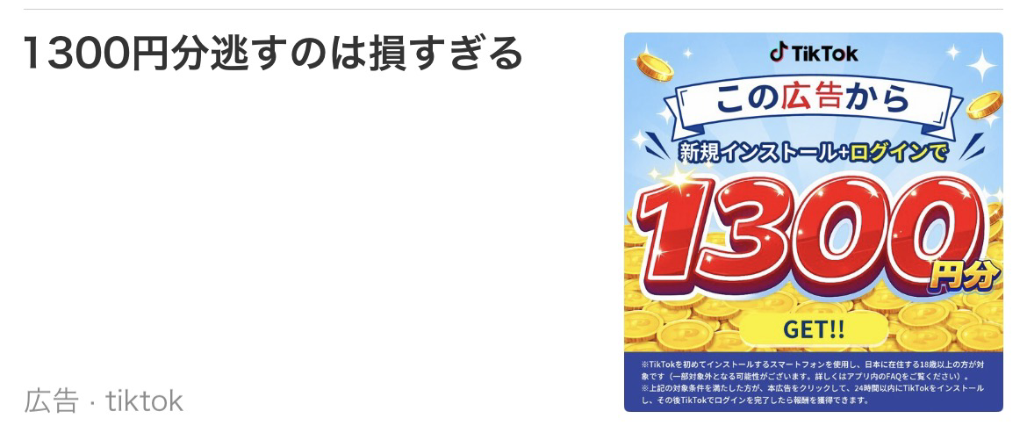 |  | 【目が止まった理由】 「1300円分」という具体的な金額が、見出しと画像の両方でドンと大きく出ているのが一番のフックかと。赤い太字の数字とコインのビジュアルで、フィードを流し見していても目に引っかかります。さらに「逃すのは損すぎる」と、お得感より先に「損したくない」という感情を刺激されるので、スルーしづらいです。 |  | 【目が止まる理由】 「足の爪が白く濁って分厚い」と、症状を具体的な言葉で見出しに出して目を止めさせます。金額の数字の代わりに、自分の爪とすぐ見比べられる状態の描写を前面に置くイメージです。そこへ「そのままにしておくのはもったいない」という損失回避寄りの一言を添えて、スルーされにくくします。
 |  | 【読もうと思った理由】～～という理由で全文読ませる気持ちになり、 |  | 【読もうと思う理由】～～という理由で全文読ませる気持ちにさせて、
 |  | インストールしてログインするだけ、と画像でひと目で分かるので、手間はほとんどかからなさそうに見えます。その一方で「本当にタダでもらえるの？」「何か条件があるのでは」と少し疑う気持ちも出てくるので、条件を確かめるために読み進めたくなります。 |  | 症状の描写が具体的なので、「まさに自分の爪のことだ」と自分ごと化してもらえる想定です。そのうえで「放っておく損」を匂わせておけば、何か対処法があるのか確かめたくなり、全文を読み進めてもらえるはずです。
 |  | 【感情の変化】読むことによって～～という気持ちになって、 |  | 【感情の変化】読むことによって～～という気持ちにさせて、
 |  | 「今やらないと1300円分を逃す」という軽い焦りと、ログインだけなら試してみてもいいかという気持ちが同時に出てきます。ベネフィットが金額で分かりやすいぶん、迷うより先に「もらっておくか」となる印象です。 |  | 「爪専用の薬用ジェル」というあまり聞かない言葉から、専用品ならではの意外性を感じてもらいます。塗るだけなら手間がかからなそうというハードルの低さと、「今のうちに対処しておいたほうがいいかも」という軽い焦りも一緒に出せるとベターです。
 |  | 【クリックの目的】～～を求めてクリックした |  | 【クリックの目的】～～を求めてクリックさせる
 |  | 条件の詳細と、実際にどうやって1300円分がもらえるのかを確認したくてクリックしました。 |  | 画像も相まって、爪専用の薬用ジェルがどんな商品なのか、どう使うのかを知りたくてクリックさせます。

●このテスト回答にかかった時間をお教えください |  | ※回答ルールの補足 |  | ※回答ルールの補足 |  | ※SmartNewsの広告作成ルール（課題①より再掲）
（ 時間 分） |  | 上記4つの項目の記載のうち、 |  | 上記4つの項目の記載のうち、 |  | ①文字数：全角35文字以内、15文字で改行
 |  | 今回の着眼方において中でも重要と思う部分を赤文字＆黄色背景へ変更 |  | 今回の着眼方において中でも重要と思う部分を赤文字＆黄色背景へ変更 |  | ②画像サイズ：横長1200×628ピクセル

課題④ディレクション
課題④ディレクション
■課題概要
商品概要書を元に、ディレクションを行います。
『シミスポットパッチ』という商品の商品概要書をもとに広告・その飛び先のWEBページ（＝LP）を制作すると仮定した上で、
・ターゲット
・独自の強み
・キャッチコピー
を考察していただき、自由に記述してください。
※商品概要書は別ファイルを参照ください。

【設問1】
ターゲットはどのような人に設定しますか？またそのように設定した理由も記載してください。
＜回答欄＞ 40〜50代の女性で、頬などのシミが気になり、外出前にコンシーラーで隠している人を想定しました。 毎日メイクをするたびに目に入るシミは、本人にとって具体的な悩みになっていると考えたためです。顔全体のくすみではなく、気になる一か所に焦点を当てることで、商品を使う場面もイメージしてもらいやすくなります。 また、美白美容液だけでは満足できなかった人や、レーザー治療には費用や施術への不安がある人にとって、自宅で使えるパッチは別の選択肢として興味を持ってもらえると考えました。

【設問2】
設定したターゲットのニーズを満たす上で、競合にはない本商品独自の強みは何であると考えますか？
※広告表現に落とし込む想定をした時に複数の強みが必要と判断した場合は複数記載していただいて構いません。
＜回答欄＞ ①気になる部分にピンポイントで使えること 顔全体に使う商品とは異なり、気になっているシミの部分に貼って使える点が特徴です。悩みがある場所に絞ってケアしたい人に伝えやすい強みだと考えます。 ②貼って使うタイプであること 美容液を毎日塗るケアとは違い、気になる部分にパッチを貼る使い方です。普段のスキンケアとは違う方法なので、商品を知らない人にも特徴として伝えやすいと思います。 ③自宅でケアできること 自宅で使えるため、通院や施術に抵抗がある人にも検討してもらいやすい点が強みです。広告では「貼って使う」という手軽さを伝えつつ、実際の使用方法や使用上の注意は商品概要書に沿って説明する必要があります。 ※成分が肌のどこまで届くか、シミへの効果、ダウンタイムの有無などは、商品概要書に根拠がある表現だけを使用します。根拠が確認できない場合は、広告で断定しないようにします。

【設問3】
設問1のターゲットに対して設問2の独自の強みを伝えるためのキャッチコピーを記載してください。
ある場合は複数記載していただいて構いません。
＜回答欄＞ ①塗る美白で届かないシミに、“刺す”という選択。 ②そのシミ、塗るより「刺して」届ける。 ③レーザーは怖いけど、シミはあきらめたくない人へ。貼って寝るだけのシミケア。

【設問4】
設問1~3を踏まえてYahoo!JAPAN（スマートフォンサイト）で配信する「レスポンス広告」を、
実際に配信される媒体面を見て想像しながら、作成してください。
配信面（Yahoo! Japan）
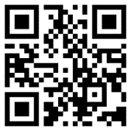


https://www.yahoo.co.jp/

広告例をご覧ください。広告を構成する要素は下記の3点です。
① 画像（比率1：2の横長）
② 見出し（空白/記号含め全角20字以内）
③ テキスト（空白/記号含め全角38字以内）
※あくまでも配置と文字数の例であり、この広告自体を参考にする必要はありません。

広告例のようにレイアウトした上で、広告全体を画像にして以下の回答欄に挿入してください。
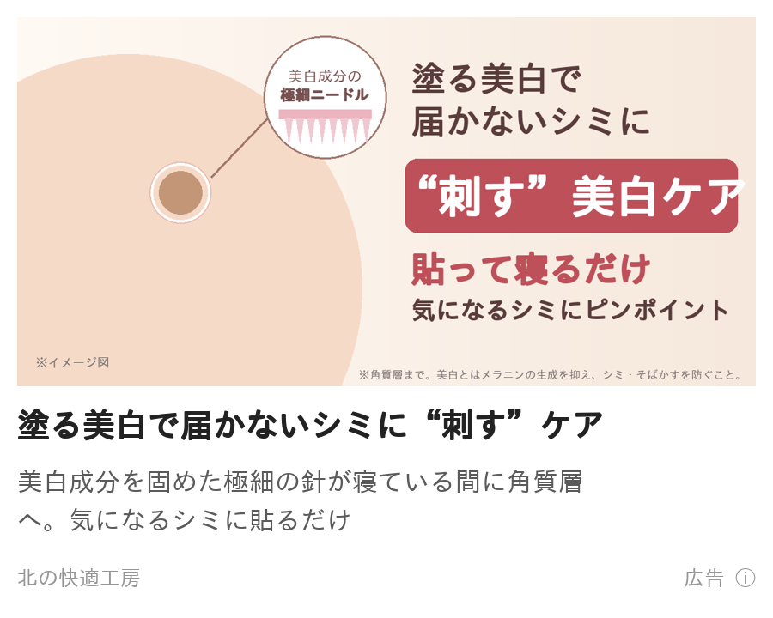 ＜回答欄＞

●このテスト回答にかかった時間をお教えください
（ 時間 分）

課題⑤セールスライティング
課題⑤セールスライティング
■課題概要
このテストは読んだ人に「今すぐ買いたい！」と思わせる文章を書く能力を見るテストです。
「欲しい」「買いたい」と思わせるのはもちろんのこと、
「今すぐ購入しよう」「今すぐお店に行こう」と今すぐ行動を起こさせるような文章を書いて下さい。
■セールスレターとは？
モノやサービスを売るための文章のこと、いわゆる広告の一種です。
広告文やキャッチコピーだけでは、読者はまだ「どんな商品なのか」「何の役に立つのか」といった疑問が残り、購入までいたりません。
そこで、セールスレターを読んでもらうことで消費者の疑問を解消し、購入してもらうための案内文のイメージです。
※コピーライティングの一種です。コピーライティングは広告文章を書く技術のことで商品イメージ向上なども含まれます。
※商品の特徴や価格などを書いただけの文章は「紹介文」であり、セールスレターではありません。

例）
・悩みがある人に向けて：
その悩みは◯◯が原因のため、◯◯をするのがオススメです！それを叶えるのがAという商品です！
・買うか悩んでいる人に向けて：
A商品はB商品と比べて◯◯な点が優れています！A商品を実際に使った人からも好評です！
■注意点
ブランディングイメージ向上などの文章やキャッチコピーとは異なります。
読者に認知されるだけではなく、その後の購入まで繋げられる文章を意識して下さい。
■回答例
－－メール件名－－－－－－－－－－－－－－－－－－－－－－－－－－－－
目元のある部分専用のエイジングケアが今話題？！
－－－－－－－－－－－－－－－－－－－－－－－－－－－－－－－－
こんにちは！コスメコンシェルジュの泉と申します！
今回、ありそうでなかった！もう口コミしたくてたまらない！
そんな商品を発掘してしまったので、思わずメールしてしまいました。
お伝えしたい商品というのは、
目周りのスキンケアアイテムなのですが・・・・
なんと
「まぶた専用」
なんです！
今まで「まぶた」だけをケアしたことってありますか？
せいぜいやっていても、アイクリームを目元全体に使用する程度。
メイク、アイプチ、二重ノリ、マツエク、マスカラ、
まぶたにいろいろと手を施したことはある方が多いのかと思いますが
ケアはどうでしょう？？
目をパッチリ、大きく見せる、二重をつくる、
可愛く見せるためには、特に手が抜けないのが目元、そしてまぶた。
でも、実は、やればやるほど、
まぶたにとっては、大きな負担になっているんです。
その積み重ねによって
まぶたは段々とハリや弾力を失って
まぶたが重く感じたり
二重幅が狭くなったり
アイラインが引きにくくなったり、
時間と共に、どうしてもそのダメージって現れてしまいます。
でも、まぶたは、今書いたような悩みを持っている人が多いのにも関わらず
何か特別なまぶたのためのケアをしているひとって、ほんとに少ないんです！
しかも、アイクリームで目の下、目尻と同じようにケアをしても
まぶたって、そもそも皮膚の構造や、負担のかかり方が他の部位とは異なるので
専用のケアが必要なんですよね。
これを知らない人がとっても多い！
もったいないです！
まぶたは、しっかりケアをしてあげれば変わるのに・・・
でも、このメールを開封いただいた皆様は、
ラッキーです！
なぜなら、本日ご紹介するのが、
「まぶた専用の“リッドキララ”」
というエイジングケアイテムだからです。
この「リッドキララ」は、重くなったり、
ハリがなくなったまぶたのための成分を
たっぷり配合しているので、
使い続けることで、本来のハリや弾力を取り戻すことができます。
が！！！
おすすめポイントがその前にありまして、
それは、使った瞬間から
ピーーーーんっ！！！！
としたハリをまぶたに感じられることなんです。
これ、即効性の被膜効果によるもので、複数のポリマー成分が
まぶたの表面に密着して、塗るだけでまぶたを引き上げてくれるから。
もちろんスキンケアアイテムなので
二重のりのような「接着剤」をつかっているわけではありません。
だから、この即効性の被膜効果は、まぶたに一切負担をかけませんし
逆に、まぶたをたっぷりの美容成分でケアできるんです！
使ってすぐに感じるこの引上げ感、
癖になります！
まぶたがピーーン！ってなると
目がぱっちり！目が大きく見える！
使ったその場で、まぶたにハリが戻った感じか、それ以上なんです！
朝からテンション上がること間違いないです。
それから、最初に書きましたが、
エイジングケアイテムなので
使い続けることで、まぶたに本来のハリや弾力が戻るように
厳選された美容成分が配合されています。
中でも、“リッドキシル”という成分は、
ヨーロッパでまぶたのエイジングケのために開発された原料。
リッドキララには、このリッドキシルを
たっぷり、た～～～っぷり配合しています。
贅沢です！
使ってすぐ目元に変化がある上に、
使い続けてまぶたの悩みに根本的にアプローチしてくれるんです。
もう試さない手はないですよね？
もしも、ここでまだ迷っているのなら、
これでどうでしょう。
↓
ご満足いただくことができなければ、
全額返金保証いたします。
試すリスクはありませんよね？
試さずに、そのまま放置するリスクのほうがあります！
是非、「リッドキララ」
お試しください！！
ーーーーーーーーーーーーーーーーーーーーーーーーーーーーーーーーーーーーーーーーーーーーーーーーーーーーーー
※この例文はあくまでも求めるレベル感のイメージを掴んでもらうためのものです。
例文と同じような内容、同じような言葉遣いだとあなたの実力がわかりませんので、この例文を参考に作成はしないでください。

【設問】
紹介する商品は課題④と同様の『シミスポットパッチ』です。※商品概要書は別ファイルを参照ください。
顔のシミに悩んでいるが『シミスポットパッチ』を知らない人向けに紹介し、読んだ人が思わず購入したくなるような
セールスレターを書いて下さい。（2000字以内）
なお、メールで紹介する前提で、読みやすさを意識した改行なども考えて作って下さい。

－－メール件名－－－－－－－－－－－－－－－－－－－－－－－－－－－－－－－－－－－－－－－－－－－－－－－－－－－－－－－－－
そのシミ、もしかして美容液が届いていないだけかも？
－－－－－－－－－－－－－－－－－－－－－－－－－－－－－－－－－－－－－－－－－－－－－－－－－－－－－－－－－－－－－－－－
こんにちは！
突然ですが、
毎朝メイクのときに
「このシミだけはどうしても隠れない…」
というシミ、ありませんか？
ファンデを塗っても透けて見えるから、
コンシーラーを重ねて、
夕方にはヨレてまた目立ってくる。
私もほっぺたのシミがずっと気になっていて、
美白美容液やクリームをいろいろ試しましたが、
正直あまり変わった感じがしませんでした。
でも、それには理由があったんです。
肌にはもともと、
外から物が入らないようにする
バリア機能があります。
なので、どんなにいい美白成分でも、
表面に塗るだけだと
なかなか奥まで届かないんです。
しかも美容液は顔全体に塗るので、
気になるシミに届く量はほんの少しだけ。
「塗っても変わらない」のは、
ケアが足りないからではなく、
成分が届いていなかったからかもしれません。
かといって皮膚科のレーザーは、
お金もかかるし、
かさぶたやテープも気になるし、
何より顔にレーザーはちょっと怖いですよね。
そこでおすすめしたいのが
「シミスポットパッチ」です！
シミスポットパッチは、
美白成分を細い“針”の形に固めた
シミ専用のパッチです。
使い方はとっても簡単で、
夜、気になるシミの上に貼って寝るだけ。
貼ると細い針がシミの角質層まで刺さって、
寝ている間に溶けて
美白成分を直接届けてくれます。
「塗る」のではなく「刺して届ける」から、
今までの美白ケアとは全然ちがうんです。
しかも、
・気になるシミにだけピンポイントで貼れる
・朝ははがすだけなので毎日続けやすい
・家でできて、レーザーみたいなダウンタイムもない
と、いいところばかり。
針と聞くと痛そうですが、
貼るときにチクッとするくらいなので安心してください。
シミのもとになるメラニンは、
紫外線を浴びるたびに毎日作られています。
「そのうちやろう」と思っている間にも
どんどんたまっていってしまいます。
だからこそ、気になった今がチャンスです！
今なら初めての方限定で
お得な特別価格で試せます。
もし肌に合わなかったら全額返金保証もついているので、
試してみない手はないと思います！
毎朝コンシーラーを重ねる生活、
今日で終わりにしませんか？
▼シミスポットパッチの詳細はこちら
https://（商品ページURL）
※特別価格は数に限りがあるので、なくなり次第終了です。
※美白とは、メラニンの生成を抑え、シミ・そばかすを防ぐことです。
以下回答欄です。
【セールスレター案】 件名：気になるシミのケア、いつもの美容液だけで満足していますか？ 鏡を見るたびに、頬のシミが気になる。 コンシーラーで隠しても、メイクを落とせばまた気になってしまう。 そんな悩みはありませんか？ シミをケアしたくて美容液を使っていても、気になる部分だけを集中的にケアしたいと思うこともあるはずです。 そこでご紹介したいのが「シミスポットパッチ」です。 この商品は、気になる部分に貼って使うタイプのシミケア商品です。顔全体に塗るケアとは違い、悩みがある部分に合わせて使えるのが特徴です。いつものスキンケアに加えて、気になる部分を意識したケアを取り入れたい方に向いています。 「美容液を使っているけれど、もっと違う方法も試してみたい」 「顔全体ではなく、気になる部分を集中的にケアしたい」 そんな方は、選択肢の一つとしてチェックしてみてください。 使い方や使用頻度、肌に合うかどうかは、購入前に商品説明を確認することが大切です。肌質によって合わない場合もあるため、使用上の注意もあわせてご確認ください。 毎日のケアを見直すきっかけとして、まずは「シミスポットパッチ」がどのような商品なのか、詳しい特徴や使い方を確認してみませんか？ ※商品の成分・使用方法・効能に関する説明は、提出前に別紙の商品概要書と照合し、確認できた内容に合わせて調整してください。

●このテスト回答にかかった時間をお教えください
（ 時間 分）

